Vorbemerkung
In den regionalen Volkswirtschaftlichen Gesamtrechnungen werden die wesentlichen Informationen über den Wirt­schafts­kreislauf in einem regional abgegrenzten Gebiet, z. B. Land Mecklenburg-Vorpommern, aufbereitet. Dazu sind Er­gebnisse aus nahezu allen Fachstatistiken auszuwerten. Die Ergebnisse der regionalen Volkswirtschaftlichen Gesamtrechnungen (VGR) basieren auf dem Europäischen System Volkswirtschaftlicher Gesamtrechnungen (ESVG 2010). Die EU-Verordnung Nummer 549/2013 des Europäischen Parlaments und des Rates vom 21. Mai 2013 zum Europäischen System Volkswirt­schaftlicher Gesamtrechnungen auf nationaler und regionaler Ebene in der Europäischen Union (ABl. EU Nummer L 174 S. 1) schreibt allen EU-Mitgliedstaaten die Anwendung des ESVG 2010 auf nationaler und regionaler Ebene verbindlich vor. Ziel der Verordnung ist die europaweite Harmonisierung der Berechnung gesamtwirt­schaftlicher Kenn­größen.
Im Jahr 2024 fand in Deutschland – wie in den meisten Mitgliedstaaten der Europäischen Union – eine umfassende Revision (Generalrevision) der Volkswirtschaftlichen Gesamtrechnungen (VGR) einschließlich der Erwerbstätigenrechnung (ETR) statt. In den regionalen VGR brachte die Generalrevision 2024 keine grundlegenden methodischen Änderungen mit sich. Die mit der Generalrevision 2014 eingeführten Konzepte des ESVG 2010 sind weiterhin gültig und werden erst mit der nächsten Generalrevision überarbeitet.
Wichtige Neuerungen und Anpassungen in den regionalen VGR im Zuge der Generalrevision 2024 umfassten insbesondere:
- die Integration der neuen Strukturstatistik im Handels- und Dienstleistungsbereich (SHD), die vormals ge­trennte Statistiken im Handel, Gastgewerbe und Dienstleistungsbereich ersetzt,
- die erweiterte Nutzung des Statistischen Unternehmensregisters zur verbesserten Regionalisierung der Brutto­wertschöpfung auf Länder- und Kreisebene,
- die Einbeziehung der Bruttolöhne und -gehälter aus Nebenerwerbstätigkeit sowie die Überarbeitung der Durch­schnittsverdienste der Arbeiterinnen und Arbeiter/Angestellten,
- die Reklassifizierung des ÖPNV und des Schienennetzes zum Staatssektor.
Abweichend vom üblichen Vorgehen wurden mit der Sommerüberarbeitung 2025 einzelne Zeitreihen auch vor dem Jahr 2021 über-arbeitet. Weiterführende Informationen diesbezüglich finden Sie auf der Homepage des Arbeitskreises »VGR der Länder« (AK VGRdL).
Vorbemerkungen und Definitionen

https://www.statistikportal.de/de/vgrdl/methoden-und-informationen#revisionen
Um Brüche in den Zeitreihen zu vermeiden, wurden die VGR-Aggregate für Deutschland und auf regionaler Ebene zurück bis 1991 neu berechnet.
Die in diesem Bericht veröffentlichten Ergebnisse zum Berechnungsstand August 2025 sind daher mit Ergebnissen früherer Berechnungsstände/Veröffentlichungen nicht vergleichbar.
Mit dem vorliegenden Statistischen Bericht werden ausgewählte Ergebnisse der Verteilungsrechnung veröffentlicht. Die Ver­teilungs­transaktionen umfassen die Verteilung der aus dem Produktionsprozess resultierenden Einkommen auf die Produk­tionsfaktoren Arbeit und Kapital und den Staat (über Produktions- und Importabgaben einschließlich Subventionen). Ergebnis der Verteilungsrechnung ist das Primäreinkommen der gesamten Wirtschaft und - aufgespaltet - der Sektoren. Auf Ebene der Länder wird davon derzeit aber nur das des Sektors der Privaten Haushalte ermittelt.

Arbeitsvolumen
Das Arbeitsvolumen umfasst die in der Gesamtwirtschaft zur Erstellung des Bruttoinlandsprodukts insgesamt von den Erwerbs­tätigen (Arbeitnehmern und Selbstständigen) geleisteten Arbeitsstunden. Es ist ein Indikator für die Leistung des Produktions­faktors Arbeit, da Veränderungen der Arbeitszeit, Kurzarbeit und Überstunden sowie sonstiger Bestimmungsgrößen Berück­sichtigung finden.
Arbeitnehmerentgelt, empfangenes (Inländerkonzept)
Das empfangene Arbeitnehmerentgelt umfasst das von Inländern bei inländischen sowie ausländischen Arbeitgebern verdiente Entgelt. Inländerkonzept heißt, dass der Nachweis des Arbeitnehmerentgelts am Wohnort erfolgt, unabhängig vom Arbeitsort der Arbeitnehmer. Nicht enthalten ist hier das Arbeitnehmerentgelt der Einpendler.
Arbeitnehmerentgelt, gezahltes (Inlandskonzept)
Das gezahlte (oder: geleistete) Arbeitnehmerentgelt (nach dem Inlands- bzw. Arbeitsortkonzept) umfasst sämtliche Geld- und Sach­leistungen, die von einem Arbeitgeber an einen Arbeitnehmer erbracht werden, und zwar als Entgelt für die von diesem im Darstel­lungszeitraum geleistete Arbeit. Das Arbeitnehmerentgelt schließt neben den Bruttolöhnen und -gehältern auch die Sozial­beiträge der Arbeitgeber ein. Inlandskonzept heißt, dass der Nachweis des Arbeitnehmerentgelts am Ort der Arbeits­stätten er­folgt, unabhängig vom Wohnort der Arbeitnehmer.

Bruttoinlandsprodukt
Das Bruttoinlandsprodukt zu Marktpreisen umfasst die innerhalb eines abgegrenzten Wirtschaftsgebietes (Inland) erbrachte wirt­schaftliche Gesamtleistung. Hierbei wird zu der zu Herstellungspreisen bewerteten Bruttowertschöpfung aller Wirtschaftsbe­reiche und Sektoren des Gebietes die Differenz aus Gütersteuern und Gütersubventionen addiert.
Bruttolöhne und -gehälter
Bruttolöhne und -gehälter in Form von Geldleistungen schließen alle vom Arbeitnehmer gezahlten Sozialbeiträge, Einkommen­steuern usw. ein, auch wenn diese vom Arbeitgeber einbehalten und für den Arbeitnehmer direkt an Sozialsysteme und Steuer­behörden abge­führt werden. Sie umfassen regelmäßig gezahlte Grundlöhne und -gehälter, Zuschläge u. a. für Überstunden, Nacht- oder Sonntags­arbeit sowie alle Prämien, Zuschüsse und Sonderzahlungen des Arbeitgebers. Bruttolöhne und -gehälter in Form von Sachleistungen umfassen Waren, Dienstleistungen und sonstige Leistungen, die unentgeltlich oder verbilligt von den Arbeitgebern zur Verfügung gestellt werden.
Bruttonationaleinkommen
Das Bruttonationaleinkommen zu Marktpreisen ist ein volkswirtschaftlicher Einkommensindikator, der sich nach dem Inländer­konzept für ein Gebiet bestimmt. Es kann z. B. aus dem Bruttoinlandsprodukt und dem Saldo der die Gebietsgrenzen überschrei­tenden Primäreinkommen berechnet werden.
Einwohner
Zu den Einwohnern gehören alle Personen (Deutsche und Ausländer), die im betreffenden Gebiet ihren ständigen Wohnsitz haben. Nicht zu den Einwohnern zählen jedoch die Angehörigen ausländischer Missionen und Streitkräfte. Die Einwohner wer­den in den VGR als Jahresdurch­schnitts­zahl auf Basis des Zensus 2022 ausgewiesen.
Quelle: Statistisches Bundesamt, Fortschreibung des Bevölkerungsstandes.
Erwerbstätige
Erwerbstätige sind alle Personen, die unabhängig von der Dauer ihrer Arbeitszeit einer oder mehreren Erwerbstätigkeiten nach­gehen. Zu den Erwerbstätigen gehören die Selbstständigen, mithelfenden Familienangehörigen, beschäftigten Arbeitnehmer und auch die Soldaten (ein­schließlich Wehr- und Zivildienstleistende). Nach dem Arbeitsortkonzept werden zu den Erwerbs­tätigen alle Personen unabhängig von ihrem Wohnsitz gerechnet, die im Inland (= Arbeitsort) erwerbstätig sind. Nach dem Wohnortkonzept werden zu den Erwerbstätigen alle Personen unabhängig von ihrem Arbeitsort gerechnet, die erwerbstätig und am Wohnort ansässig sind.
gesamtwirtschaftliche Kennzahlen, ausgewählte
- Lohnkosten = Arbeitnehmerentgelt je Arbeitnehmer bzw. je geleisteter Arbeitsstunde der Arbeitnehmer (am Arbeitsort)
- Lohnstückkosten = Lohnkosten in Relation zum Bruttoinlandsprodukt je Erwerbstätigen bzw. je Arbeitsstunde der Erwerbs­tätigen (am Arbeits­ort)
- Verdienst = Bruttolöhne und -gehälter je Arbeitnehmer bzw. je geleisteter Arbeitsstunde der Arbeitnehmer (am Arbeitsort)
- Lohnquote = Arbeitnehmerentgelt in Prozent des Volkseinkommens (am Wohnort)
- Arbeitseinkommensquote = Arbeitnehmerentgelt je Arbeitnehmer in Prozent des Volkseinkommens je Erwerbstätigen (am Wohnort)
Inlands-/Inländerkonzept
Nach dem Inlandskonzept (Arbeitsortkonzept) werden die Wirtschaftsleistung bzw. die Einkommen gemäß dem Ort der Ent­stehung erfasst, un­abhängig davon, ob sie durch den Einsatz der dort vorhandenen Produktionsfaktoren zustande kamen oder ob Gebiets­pendler sowie von außen zufließendes Kapital daran mitwirkten. Das Inländerkonzept (Wohnortkonzept) stellt da­gegen auf die Wirtschaftsleistung bzw. die Einkommen der gebietsansässigen Wirtschafts­einheiten ab, unabhängig davon, an welchem Ort sie entstanden sind.
Nettonationaleinkommen
Das Nettonationaleinkommen ergibt sich aus dem Bruttonationaleinkommen abzüglich der Abschreibungen. Es wird auch als Primär­einkommen der Gesamtwirtschaft bezeichnet. Es ist das Einkommen, das gebietsansässige Einheiten aufgrund ihrer Teil­nahme am Produktionsprozess er­halten und schließt das Einkommen ein, das Eigentümer eines Vermögenswertes oder eines nichtproduzierten Sachvermögensgegenstandes als Gegenleistung dafür erhalten, dass sie anderen institutionellen Einheiten finanzielle Mittel oder nichtproduziertes Sachvermögen zur Verfügung stellen.
Primäreinkommen der Privaten Haushalte
Die Primäreinkommen der Privaten Haushalte werden gebildet aus Betriebsüberschuss/Selbst­ständigen­einkommen, empfan­genem Arbeit­nehmerentgelt und dem Saldo aus empfangenen und geleisteten Vermögenseinkommen. Der von den privaten Haushalten erzielte Betriebs­überschuss/Selbstständigen­einkommen setzt sich grob zusammen aus dem Einkommen aus Ge­werbebetrieb und selbstständiger Arbeit, dem Einkommen aus Wohnungsvermietung, dem Betriebsüberschuss aus eigenge­nutztem Wohnraum sowie dem Einkommen der selbstständigen Landwirte. Er entspricht der Vergütung für die von den Selbst­ständigen und ihren mithelfenden Familienangehörigen geleistete Arbeit. Das Arbeitnehmerentgelt umfasst die Bruttolöhne und -gehälter der Arbeitnehmer und die Sozialbeiträge der Arbeitgeber. Zu den Vermögens­einkommen zählen alle tatsächlichen und unterstellten Einkommen, die als Entgelt für die Nutzung finanzieller Vermögensteile (Zinsen, Divi­denden, ausgeschüttete Ge­winnanteile) und des Grund und Bodens an den Eigentümer fließen. Sie können aufgrund einer Vielzahl unterschie­dlicher An­lage- bzw. Kreditformen empfangen oder geleistet werden.
Sektoren
Als institutionelle Sektoren (kurz Sektoren) werden in den Volkswirtschaftlichen Gesamtrechnungen bestimmte Zusammen­fassungen wirtschaf­tender Einheiten (institutionelle Einheiten) bezeichnet. Üblicherweise werden unterschieden: der Sektor Nichtfinanzielle Kapitalgesellschaften, der Sektor Finanzielle Kapitalgesellschaften, der Sektor Staat sowie der Sektor Private Haushalte einschließlich Privater Organisationen ohne Erwerbszweck. Die außerhalb des betrachteten Gebietes – d. h. bei der Länderrechnung in anderen Ländern oder im Ausland – ansässigen Institutionen werden als Übrige Welt zusammengefasst. Einen Unternehmenssektor, in dem alle unternehmerischen Tätigkeiten zusammen­gefasst sind, gibt es jedoch nicht. So werden z. B. die Produktionsunternehmen auf die Nichtfinanziellen Kapitalgesellschaften und die Privaten Haushalte verteilt.
Volkseinkommen
Das Volkseinkommen (auch: Nettonationaleinkommen zu Faktorkosten) umfasst die Summe der Erwerbs- und Vermögens­einkommen, die den in einem bestimmten Gebiet ansässigen Inländern letztlich zugeflossen sind. Man erhält es nach Abzug des im Aufkommen des Staatssektors enthaltenen Saldos aus empfangenen Produktions- und Importabgaben abzüglich der geleiste­ten Subventionen vom Nettonationaleinkommen. Es umfasst das von Inländern empfangene Arbeitnehmerentgelt sowie die Unternehmens- und Vermögens­einkommen.

Grafik 1 + 2
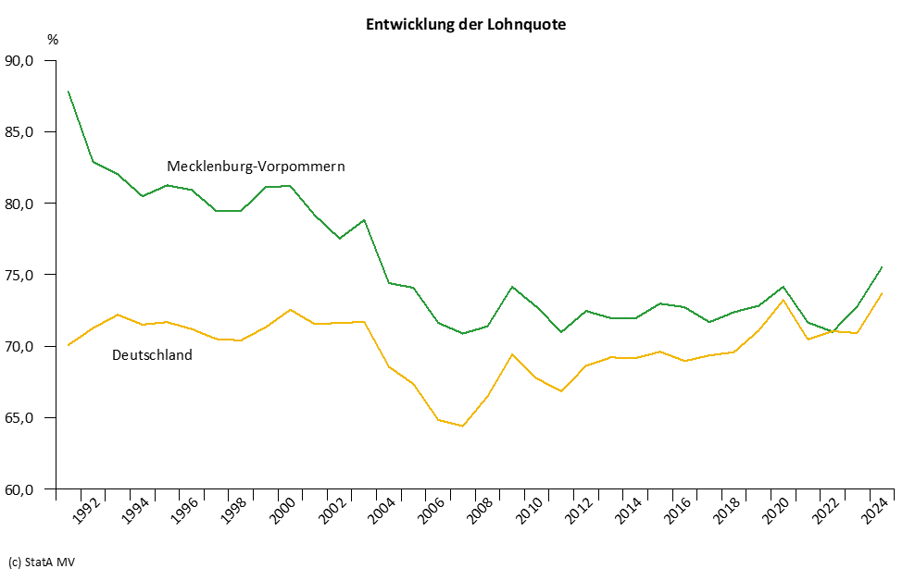
Grafiken

